正文
序号 | 名称 | 界面 | 按钮 | 替换音效路径 | 替换音效名字
1 | 代理界面 |  | 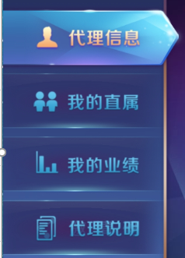 | 通用路径 | 滑动时：无声音 点击时：enterPanelClick
2 |  |  |  | 通用路径 | returnLobbyClick
 |  |  |  | 通用路径 | enterPanelClick
3 |  |  |  | 通用路径 | click
5 | 分享界面 |  |  | 通用路径 | close
6 |  |  |  | 通用路径 | enterPanelClick
7 | 我的直属切页 |  |  | 通用路径 | click
8 |  |  |  | 通用路径 | enterPanelClick
9 | 添加用户界面 |  |  | 通用路径 | close
10 |  |  |  | 通用路径 | click
11 | 我的业绩界面 |  |  | 通用路径 | click

